상품제안서
람프로스 아트콜라 자개명함케이스 디자이너스 Lee Eunjeong[인쇄무료] | 상품코드: F22877

 |  |  |  |  |  |  | 02-412-0044 | www.easy1.co.kr
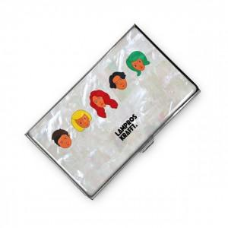 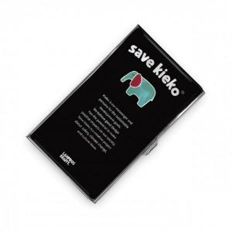 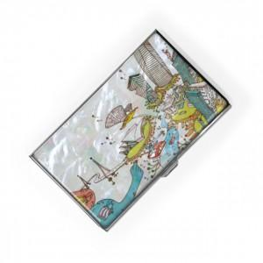

【상세/제작정보】 | -안쪽 거울 레이저 인쇄 -일반 선물 포장 / 고급 선물 포장 별도 문의

【인쇄/포장옵션】 | 레이저 / 포장지포장

【공급단가】 | 수량 | 100~ | 300~ | 500~ | 1,000~ | 3,000~
*VAT별도 | 단가 | 20,520원 | 19,760원 | 19,000원 | 18,240원 | 17,780원

【상품 URL】 | http://www.easy1.co.kr/src/goods_detail.php?gdno=22877

